修正後イメージ
修正イメージ共有資料
＜まとめ＞
・初期表示はすっきりさせたい（保障内容を俯瞰するイメージ）
・プランの差異をわかりやすく表現したい
・スクロール減らしてなるべく早く申込み手続きに移行させたい
→初期表示画面（試算結果画面は表形式）
・商品属性項目を選択させる場合は、選択肢を検討するに足る情報（保障内容）を明示したい
・ポップアップの開閉の回数できる限り減らしたい
→ポップアップに保障補足情報を表示する
→主と特の２種のポップアップを用意する（≠特約毎）

計算機画面
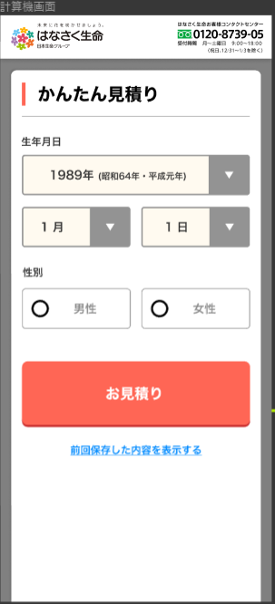

・プルダウンから選択式に変更する
・存在しない年月日に関する制御は現状と同等で問題ありません
・選択不可の「日」は右下イメージのようにグレーアウトする

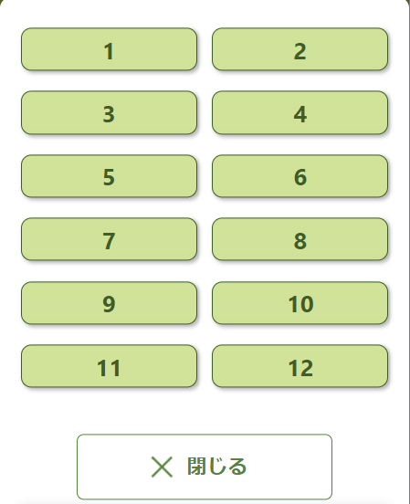
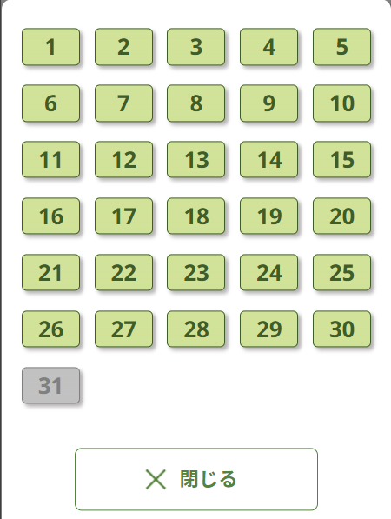

「お誕生日が近づいています」画面への遷移を廃止

 |  |  | 特則ポップアップ画面
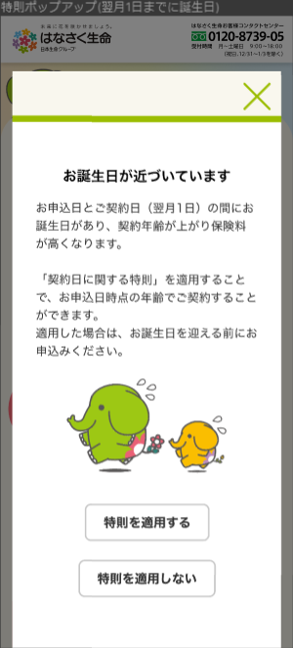

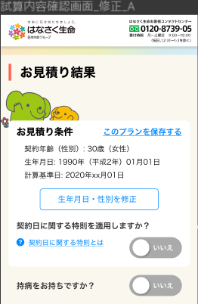
 | 試算結果画面

ボタン削除（画面下部の保存ボタンは存置する）

ニーズが少ない割にスペースを要しているので、サイズ変更＆位置変更

・計算基準日の下に下記文言を表示する（誕生日が近い（特則適用しない場合に契約年齢が上がる））
「お誕生日が近いため、契約日に関する特則を適用しています」
・上記文言の下に、特則を適用する/しないのボタンを配置（サイズは小さめ）
・お見積り条件の枠内に表示する
参考（ネオファースト生命）
（相談）特則の付け外し時に契約年齢を変化を強調させることができるか
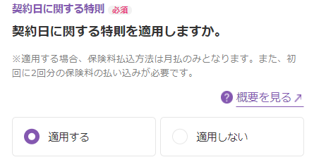

・「健康に不安のある方でも加入しやすい商品はこちら」を表示する
※持病があるか否かで引受緩和型に誘導するのは誤認リスクありとの指摘ありのため
・サイズを縮小する

・チェックBOX（選択中）はサイズを小さくする
・商品紹介文章は一文に留める
医療：病気やケガによる入院・手術等を一生涯保障
一時金：がんをはじめとした特定8疾病まで幅広く保障
定期：万一のときの保障を一定期間準備
緩和医療：健康に不安がある方でも加入しやすい医療保険
緩和一時金：健康に不安がある方でも加入しやすいがん等の「3大疾病」に備える

・プランをタブで３件並べる（プラン名と保険料を表示）
・プラン切替に合わせて下部の商品情報を変更する（取得元はレコメンドプランデータ≒キャッシュ）
・上記3プランを選択した状態でプラン内容を変更した場合はプランの選択状態を解除し、
「オリジナルプラン設計中」であることがわかるような情報を表示する

削除

・親画面（試算結果画面）は一覧性を向上させるために表形式のデザインに変更（イメージははなさく通販サイト）
・ポップアップ画面の表示イメージは別紙（商品情報表示シート）に記載

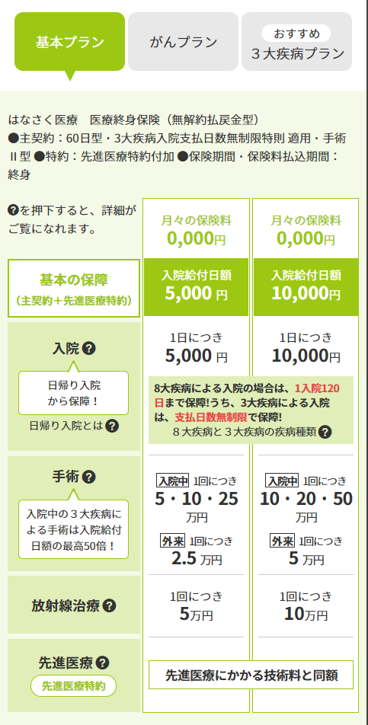

・主契約と特約でエリアを区切る
・主契約はほぼ左記イメージのとおり
・１特約１行で給付金額と保険料等の商品属性項目を【項目名＋設定値】をセットで表示する

 |  | ↓

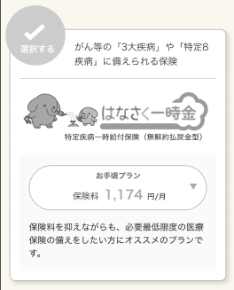

（相談）全体がグレーだと選択不可に見える、印象が良くない等の意見あり → 良案ないか

 |  | ↓
・表示位置を移動する
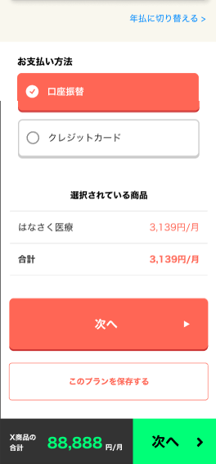

・試算結果画面から削除する
・販売条件チェックは「口座振替扱い」で実施する
※この画面で選択させるのは違和感あり（早すぎるのでは）との意見あり

・もう少し他コンテンツと親和性のあるデザインにできないか
（重要なコンテンツのためあえて目立たせていると認識しているが、色合いが派手で目立ちすぎではとの意見ありのため）

商品情報表示
・主契約と特約でポップアップを分ける
・特約は１ポップアップ画面に集約し、スクロールで切り替える
医療
主契約
？
フルカスタマイズ＆わかりやすさを優先するともはやほぼこれと同じになる
 | 医療終身保険（無解約払戻金型） |  |  |  |  | 「？」ボタンが押しにくいのでもう少し大きくする

 | 入院給付日額（入院一日当たりに受け取れる金額） |  |  |  |  |  |  | ＜定期保険イメージ＞
300万円
 |  |  |  |  |  | プルダウン＋刻み単位での調整ボタンを配置
 |  |  |  |  |  | 定期保険（主契約）も右記イメージとしたい
-1,000
+1,000
-100万円
+100万円

3大疾病 ：無制限
上記以外：60日
 | 入院支払日数限度（1回の入院の支払限度日数）
 |  |  |  |  |  | 無制限特則を適用しない場合は、60日or120日を表示する

60日型

３大疾病入院支払日数無制限特則適用

対象となる疾病は？ ＋
 |  |  |  |  |  | トグルボタンで開閉する（公式HPへのリンクもしくは静的コンテンツを表示する）

入院中の手術：10・20・50万円
外来手術 ：5万円
 | 手術給付金額（入院給付日額・手術給付金の型により変動）
 |  |  |  |  |  | 手術Ⅰ型の場合は、入院中の手術：日額×10倍 外来手術：日額×5万円）

手術Ⅱ型

対象となる手術は？＋
 |  |  |  |  |  | 静的画面（公式HPへのリンクもしくは静的コンテンツを表示する）

 | 保険料払込期間（保険料を支払う期間）
終身

 | 保険期間 |  | 終身

・商品情報を極力非表示にする
・付加有無を判断させるために加入傾向やヘルプリンクは配置する

5万円
加入傾向
 |  |  |  |  |  | 付加していないとき
 |  | 入院一時給付特約（病気やケガによる入院に一時金で備える） |  |  |  |  | 入院一時給付特約（病気やケガによる入院に一時金で備える）
 |  | 一回につき
付加する
付加しない
加入傾向
 |  |  |  |  | 保険料 X,XXX円

5万円
 |  | 女性疾病入院一時給付特約（女性のための入院に一時金で備える）
 |  | 一回につき
付加する
加入傾向
 |  |  |  |  | 保険料 X,XXX円

5,000円
 |  | 女性医療特約（女性のための入院・手術等に備える）
 |  | 入院日額
付加する

加入傾向
 |  | 60日型・がん入院支払日数無制限
 |  |  |  |  | 保険料 X,XXX円

 | 手術給付金額
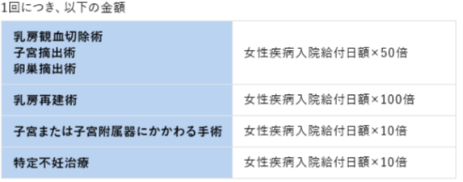
 |  |  |  |  |  | 固定（他の選択状態による変動なし）

 |  |  |  | ・
 |  |  |  | ・ |  | 特定損傷特約は保険料払込期間、保険期間ともに60歳まで（※契約可能年齢（20～49歳））
 |  |  |  | ・
 |  | 先進医療特約（先進医療による療養に備える）
付加する
 |  |  | 先進医療の技術料と同額 |  | 保険料 X,XXX円

付加する
100万円
 |  | 特定疾病一時給付特約（２０）（がん等の重い病気に備える）
 |  |  | 初回

 |  |  | ２回目以後 | 50万円
 |  |  | １回につき
 |  | 給付金型（初回受取額の設定）
初回２倍型

 |  | 対象の疾病
３大疾病Ⅰ型

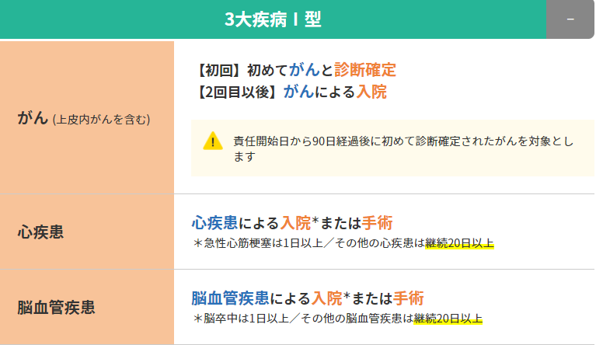
 |  | 支払対象となる疾病等の種類について
 |  |  |  |  |  | 初期表示はマイナスボタンで閉じておく

